Grafieken
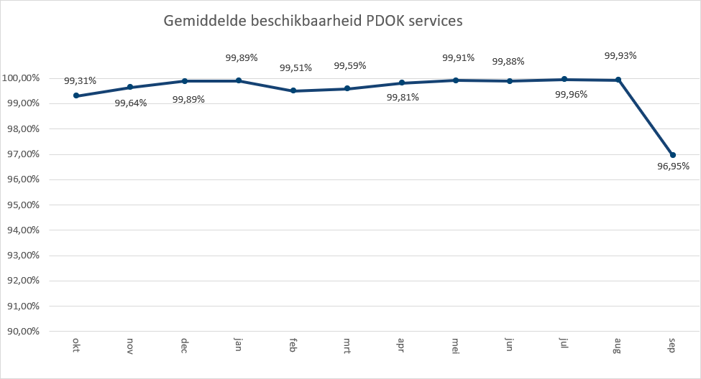
 | 2020-07 | 2020-08 | 2020-09
Administratieve Eenheden (INSPIRE geharmoniseerd) | 198,083 | 181,839 | 227,996
Adressen (INSPIRE as-is) | 727,634 | 640,294 | 660,280
Adressen (INSPIRE geharmoniseerd) | 952,412 | 399,175 | 373,213
Agrarisch Areaal Nederland (AAN) | 2,694,952 | 2,650,679 | 2,541,201
AHN1 | 427,110 | 405,824 | 427,097
AHN2 | 608,271 | 515,250 | 600,037
AHN25m | 46,281 | 46,161 | 44,662
AHN3 | 4,969,335 | 6,356,489 | 4,466,156
Asbest scholenkaart | 182,041 | 179,001 | 176,460
BAG Terugmeldingen | 25,712,626 | 19,608,143 | 22,717,865
BAGv1.1 | 220,099,471 | 119,269,418 | 99,278,156
Beschermde gebieden - CDDA (INSPIRE geharmoniseerd) | 154,346 | 153,505 | 153,034
Beschermde gebieden - Cultuurhistorie (INSPIRE geharmoniseerd) | 285,003 | 293,150 | 258,478
Beschermde gebieden - Provincies (INSPIRE geharmoniseerd) | 460,841 | 430,606 | 494,414
Beschermde gebieden Nationale Parken (INSPIRE Geharmoniseerd) | 142,062 | 125,950 | 124,117
Beschermde gebieden Natura2000 (INSPIRE Geharmoniseerd) | 151,690 | 139,290 | 140,931
Beschermde gebieden Wetlands (INSPIRE Geharmoniseerd) | 220,169 | 214,620 | 202,304
Beschermde natuurmonumenten | 91,910 | 82,686 | 87,700
Bestuurlijke grenzen | 26,513,258 | 45,641,611 | 22,099,939
BGT (extract) | 2,235 | 2,944 | 5,630
BGT Achtergrond | 12,486,517 | 10,079,108 | 10,850,455
BGT Omtrekgericht | 9,097,327 | 8,711,046 | 10,454,254
BGT Pastel | 11,060,649 | 11,142,897 | 13,184,371
BGT Plantopografie | 393,129 | 174,023 | 128,789
BGT Standaard v2 | 1,341,460 | 1,222,701 | 1,228,446
BGT Symbolen v2 | 449,772 | 568,701 | 460,321
BGT Terugmeldingen | 182,857 | 206,742 | 173,373
Bodemkaart 1:50.000 | 101,634 | 39,844 | 95,455
BRO - Bodemkaart (SGM) | 230,235 | 213,284 | 272,368
BRO - Geotechnische Boormonsteranalyse (BHR-GT) v1 | 101,219 | 100,750 | 95,522
BRO - Wandonderzoek (SFR) v1 | 93,912 | 91,553 | 87,063
BRO Bodemkundige boormonsterbeschrijvingen (BHR-P) | 223,144 | 241,202 | 233,184
BRO Digitaal Geologisch Model (DGM) | 45,418 | 45,023 | 42,124
BRO Geomorfologische Kaart van Nederland 2019 V1 | 504 | 310 | 289
BRO GeoTop Model Download (GTM) | 46,229 | 45,909 | 43,354
BRO Grondwatermonitoringput (GMW) | 450,266 | 405,292 | 454,898
BRO REGIS II Hydrogeologisch model (HGM) | 45,547 | 45,165 | 42,754
BRP Gewaspercelen | 602,204 | 560,043 | 723,895
BRT achtergrondkaart grijs | 27,869,247 | 27,366,783 | 30,605,163
BRT achtergrondkaart pastel | 5,326,489 | 4,592,663 | 5,052,995
BRT achtergrondkaart standaard | 222,780,493 | 253,519,068 | 219,264,370
BRT achtergrondkaart water | 2,176,400 | 2,638,424 | 5,896,331
BRT Terugmeldingen WMS | 217,091 | 216,358 | 204,576
CBS Aardgas- en elektriciteitslevering | 289,650 | 250,693 | 297,220
CBS Bestand Bodemgebruik 2008 | 165,799 | 165,793 | 160,434
CBS Bestand Bodemgebruik 2010 | 175,637 | 175,143 | 165,613
CBS Bestand Bodemgebruik 2012 | 142,665 | 144,790 | 150,993
CBS Bestand Bodemgebruik 2015 | 137,751 | 136,959 | 150,455
CBS Bevolkingskernen 2008 | 153,808 | 141,029 | 172,574
CBS Bevolkingskernen 2011 | 215,350 | 210,030 | 296,587
...
Aantal hits over Q1 t/m Q3

Totaal aantal hits per aanbieder Q3
 | 2020-07 | 2020-08 | 2020-09
CBS | 10,147,372 | 9,549,849 | 12,645,573
EZ | 17,127,694 | 12,974,118 | 14,044,604
GBO | 1,219,187 | 1,186,389 | 1,200,651
Gebiedsbeheer | 107,084 | 107,544 | 100,255
IenW | 885,329 | 864,865 | 833,101
Imergis | 76,815,456 | 61,420,299 | 79,274,845
Kadaster | 791,391,197 | 702,599,909 | 666,241,428
KCAF | 224,778 | 204,883 | 261,157
KvK | 103,181 | 97,111 | 91,790
Liander | 340,720 | 342,333 | 382,222
Ministerie BZK | 3,020,151 | 2,799,531 | 2,684,487
PDOK | 191,522,289 | 165,685,988 | 224,757,014
ProRail | 621,967 | 620,232 | 804,891
Rioned | 524,340 | 475,852 | 600,506
RWS | 12,180,711 | 13,477,119 | 12,270,673
Stichting Landelijk Fietsplatform | 163,298 | 189,223 | 196,649
Stichting Wandelnet | 585,749 | 404,418 | 419,648
Waterschapshuis/HWH | 2,169,016 | 2,167,442 | 1,853,900

 | Hits op PDOK over 12 maanden

In onderstaande grafiek wordt het totaal aantal hits van de PDOK-services weergegeven. De grafiek toont het gebruik

Totaal aantal hits PDOK service
okt | 1,400,152,661
nov | 1,338,445,763
dec | 1,115,244,208
jan | 2,156,620,847
feb | 2,392,418,297
mrt | 2,367,951,182
apr | 2,190,583,230
mei | 2,299,573,919
jun | 2,663,199,950
jul | 2,713,734,176
aug | 2,491,656,779
sep | 2,622,289,897

 | Top 1 t/m 20

Top 20
 | Q 3
BRT achtergrondkaart standaard | 695,563,931
Luchtfoto Beeldmateriaal / PDOK 25 cm RGB | 536,834,684
BAGv1.1 | 438,647,045
Kadastrale kaart v4 | 421,759,657
OpenTopo Achtergrondkaart | 131,206,668
Kadastrale Percelen (INSPIRE geharmoniseerd) | 98,707,027
Bestuurlijke grenzen | 94,254,808
OpenTopo | 86,303,932
BRT achtergrondkaart grijs | 85,841,193
WOZ loket | 69,865,396
BAG Terugmeldingen | 68,038,634
BGT Pastel | 35,387,917
BGT Achtergrond | 33,416,080
Luchtfotolabels | 30,109,486
BGT Omtrekgericht | 28,262,627
AHN3 | 15,791,980
Windsnelheden 100m hoogte | 15,248,287
BRT achtergrondkaart pastel | 14,972,147
TOP10NLV2 | 14,029,203
BRT achtergrondkaart water | 10,711,155

 | Hits op NGR over 12 maanden

Totaal aantal hits NGR
okt | 4,037,970
nov | 4,037,970
dec | 4,037,970
jan | 1,662,269
feb | 1,810,301
mrt | 1,936,481
apr | 1,981,524
mei | 1,622,788
jun | 1,604,233
jul | 1,545,637
aug | 1,338,507
sep | 1,868,392

 | Beschikbaarheid PDOK services

In onderstaande grafiek wordt het gemiddelde van de beschikbaarheid van de PDOK-webservices (incl. INSPIRE) weergegeven. De grafiek toont het gemiddelde van de achterliggende 12 maanden. Voortschrijdend gemiddelde 99,52%

